フロー
全体仕様 | 最終更新者
Ver0.03 | 星川 慧

フロー図
全体フロー
タイトル

ゲーム
ゲームオーバー

リザルト

タイトルシーン
開始

ボタンを押す

ゲーム画面へ

ゲームシーン
開始

バトル開始

砲台の球発射

カウント開始
プレイヤーのライフがゼロ
カウントがゼロ

ゲーム中
ゲームオーバー

敵のライフがゼロ

リザルト

リザルトシーン
開始

ボタンを押す

タイトル

ゲームオーバーシーン
開始

「もう一度やる」が選ばれた

セレクト
ゲーム

「終わる」が選ばれた

ゲームオーバー

画面設定
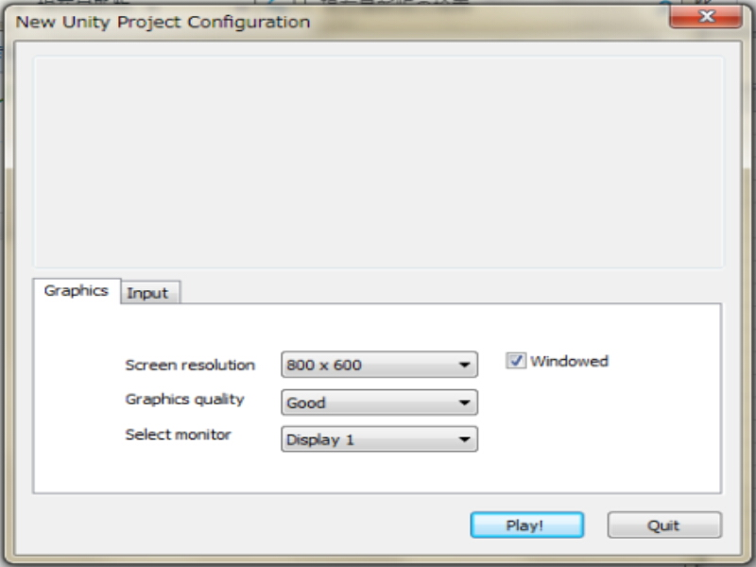
画面設定 | 最終更新者
Ver0.03 | 星川 慧

設定
Unityの設定に準じる
 | 画面サイズ 800 * 600
 | グラフィックレベル good
 | セレクトモニター ディスプレイ１

 |  | Unity 画面設定イメージ

タイトルシーン
タイトル シーン |  | 最終更新者
Ver0.03 |  | 星川 慧

画面仕様
 | タイトル |  | 遷移先：ゲームシーン |  | タイトルの流れ

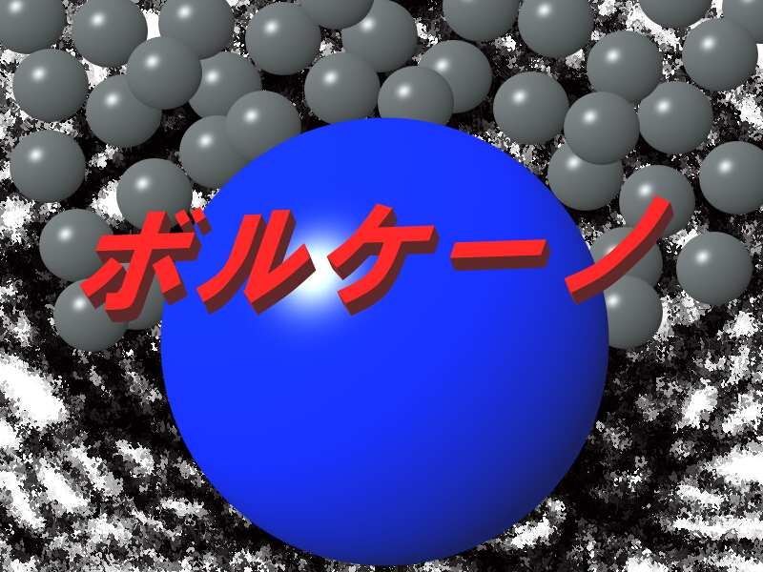

１

-Press Any Key-
-Press Any Key-
２
-Press Any Key-
-Press Any Key-

１
 |  | タイトルです。 |  | 画面イメージ
２
 |  | 文字フォント（calibri 本文） 点滅処理を入れましょう。

 | このゲームで最初に目に入る画面です。
 | Anykey（どのボタン）を押しても始まるようにしましょう。

ゲームシーン
ゲームシーン |  | 最終更新者
Ver0.03 |  | 星川 慧 |  |  | 遷移先：リザルトシーン
 |  |  |  |  | 遷移先：ゲームオーバーシーン |  | ゲームの流れ
画面仕様

１
３
４
５
２
７
６
８
９
11
１チェインc
１０
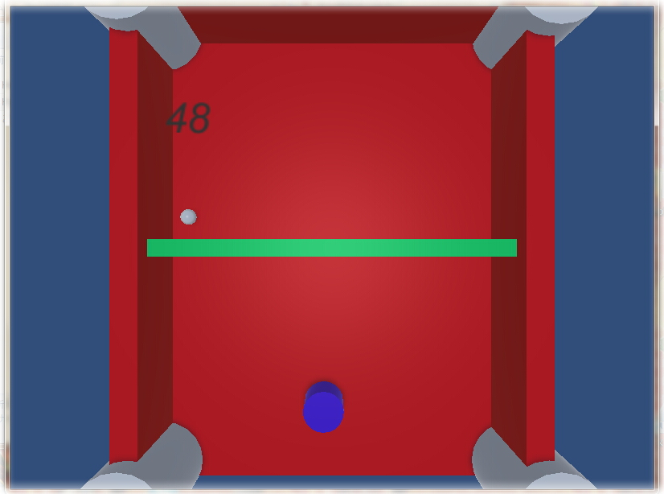
12
スコア
１００

１
ゲーム説明 |  |  |  |  |  |  | ゲーム画面イメージ
このゲームは球を打ち返し、敵にダメージを与え敵を倒すことでクリアします。
当たっていけない球に当たり続けライフがゼロになるとゲームオーバーになります。
 | あなたです。操作方法に準じて動きます。 |  |  |  | 操作方法 | プレイヤ―情報

２
 | 打ち返せる弾です。打ち返しましょう。

３
 | 時間です。ゼロになるとゲームオーバーです。 |  |  |  | ゲームオーバー

４
 | 画面外です。誰もいけません。

５
 | 自分が動ける範囲です。（青枠）

６
 | 敵が動ける範囲です。（赤枠）

７
 | 敵が出す当たってはいけない球です。 |  |  |  | 当たってはいけない球情報
８
 | 敵です。倒しましょう。 |  | 敵情報
９
 | 壁です。（U字オレンジ枠） |  |  | 壁情報
１０
 | 敵に当てると１チェインします。たくさんチェインさせることで敵に大ダメージを与えます。
１１
 | 敵のライフゲージです。

１２
 | スコアです。敵に球を当てたとき、チェインしたときにスコアが加点されます。

リザルトシーン
リザルトシーン | 最終更新者
Ver0.03 | 星川 慧 | 遷移先：タイトルシーン |  | リザルトの流れ

画面仕様

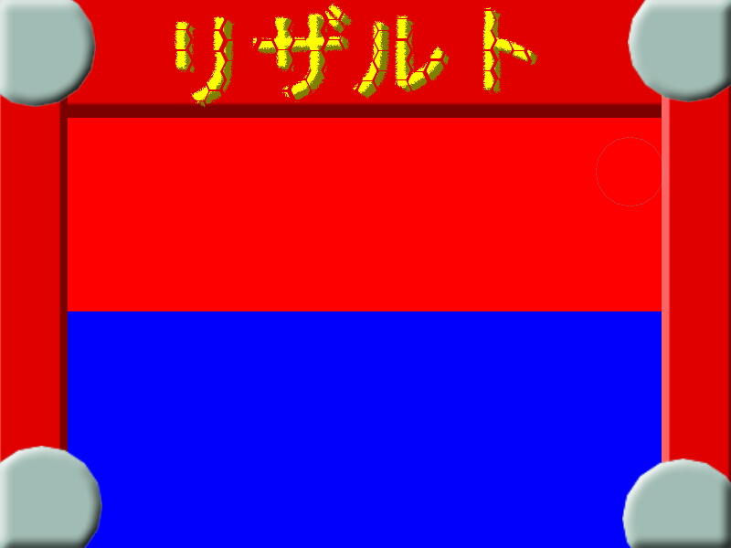
１

タイム
３０
タイム
３０
2

スコア
１０００
スコア
１０００
3

チェイン
１３
チェイン
１３
4

-Press Any Key-
5
-Press Any Key-

１
-Press Any Key-
 |  |  |  |  | 点滅アニメーション
 |  |  | 画面イメージ
 | リザルトロゴ
2
 | ゲーム内での残りタイムを表示
3
 | ゲーム内での取得スコアを表示
4
-Press Any Key-
 | ゲーム内での最大チェイン数を表示
5
 | 「-Ｐｒｅｓｓ Ａｎｙ Ｋｅｙ-」の文字は点滅すること

-Press Any Key-

ゲームオーバーシーン
ゲームオーバーシーン | 最終更新者
Ver0.03 | 星川 慧
 |  | 遷移先：ゲームシーン
画面仕様 |  | 遷移先：ゲームオーバーシーン |  | ゲームオーバーの流れ

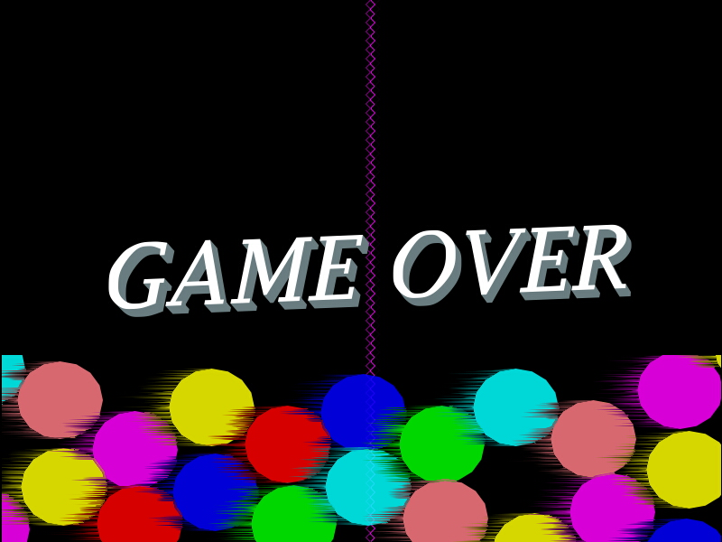

１

２
もう一度やる
もう一度やる

３
終わる
終わる

１
 |  |  | 画面イメージ
 | ゲームオーバー文字です。

２
 | 文字フォント（文字フォント ＭＳ Ｐゴシック）
 | 選ばれている文字です。Ｅｎｔｅｒｋｅｙを押すことでゲームシーンに遷移します。
３
 | 文字フォント（文字フォント ＭＳ Ｐゴシック）
 | 選ばれていない文字です。こちらを選んでＥｎｔｅｒｋｅｙを押すことでタイトルシーンへ遷移します。

 | 選ばれている文字は赤色に選ばれていない文字は青色になります。

操作方法
操作方法 |  | 最終更新者
Ver0.03 |  | 星川 慧

シーンごとの操作方法

操作方法はキーボードを使います。

 |  |  | キーボードイメージ

Anykey
タイトル シーン
 | 決定 | 全てのボタンどれか

Ｗ
Ａ
Ｓ
Ｄ
Ｕ
Ｙ
ゲーム シーン
 | プレイヤーの操作
 |  | Ｗ：上に移動します。

 |  | Ａ：左に移動します。

 |  | Ｓ：下に移動します。

 |  | Ｄ：右に移動します。

 |  | Ｕ：球を弾くパーツを動かします。

 |  | Ｙ：必殺技を出します。

Anykey
ゲームオーバー シーン
 | 決定 | 全てのボタンどれか

Anykey
リザルト シーン」
 | 決定 | 全てのボタンどれか

